印刷設定
申請関係様式の印刷要領
 |  |  | ※郵送による書類提出の場合

１．申請する各様式の印刷について
 |  | 各様式を印刷するにあたっては、セルの色を印刷しないようお願い致します。

２．設定方法
 |  | ※本ファイルは、セルの色を印刷しないよう設定しています。
 |  | もし、設定が解除されておりましたら、下記の手順を基に設定してください。

 | 【印刷設定の手順】
 |  | 1.印刷するシートを選択し、［ページレイアウト］をクリックします。


 |  | 2.「ページ設定」グループの右下のボタンをクリックします。


 |  | 3.［シート］タブをクリックします。


 |  | 4.［白黒印刷］のチェックボックスをオンにします。


 |  | 5.［OK］ボタンをクリックします。

入力シート
【入力例】
 | セルの色が黄色い部分に入力してください。 |  |  |  |  |  |  |  | セルの色が黄色い部分に入力してください。

基本入力事項 |  |  | ver.1.0 |  |  |  |  | 基本入力事項 |  |  | ver.1.0
申請日 |  |  |  |  |  |  | ←西暦で入力 例：2023/１/1 | 申請日 |  |  | 2024-05-24
事業の名称 |  |  |  |  |  |  | ←例：株式会社〇〇〇本社ビルゼロエミ省エネ事業 | 事業の名称 |  |  | 株式会社〇〇〇本社ビルゼロエミ省エネ事業
※申請者の項目について、商業・法人登記簿謄本（個人事業主の場合は開業届）の記載内容と一致すること。 |  |  |  |  |  |  |  | ※申請者の項目について、商業・法人登記簿謄本（個人事業主の場合は開業届）の記載内容と一致すること。
助成対象事業者 | 名称 | フリガナ |  |  |  |  |  | 助成対象事業者 | 名称 | フリガナ | カブシキガイシャ〇〇〇
 |  | 会社名 |  |  |  |  |  |  |  | 会社名 | 株式会社〇〇〇
 | 登記された 本社住所 | 〒 |  |  |  |  |  |  | 登記された 本社住所 | 〒 | 000-0000
 |  | 住所 |  |  |  |  |  |  |  | 住所 | 東京都●●区▲▲ ◆－◆－◆ ■■ビル▼階
 | 代表者 | 役職 |  |  |  |  |  |  | 代表者 | 役職 | 代表取締役
 |  | フリガナ |  |  |  |  |  |  |  | フリガナ | 〇〇 ●●
 |  | 氏名 |  |  |  |  |  |  |  | 氏名 | 〇〇 ●●
 | 担当者連絡先 ※公社からの照会や指示等の連絡をする際に、窓口となる担当者を入力 (部署名・氏名については、代表者と同一の場合は記載不要) | 部署名 |  |  |  |  |  |  | 担当者連絡先 ※公社からの照会や指示等の連絡をする際に、窓口となる担当者を入力 (部署名・氏名については、代表者と同一の場合は記載不要) | 部署名 | 総務課
 |  | フリガナ |  |  |  |  |  |  |  | フリガナ | 〇〇 ●●
 |  | 氏名 |  |  |  |  |  |  |  | 氏名 | 〇〇 ●●
 |  | 電話番号 |  |  |  |  |  |  |  | 電話番号 | 00-0000-0000
 |  | 携帯電話 |  |  |  |  |  |  |  | 携帯電話 | 000-0000-0000
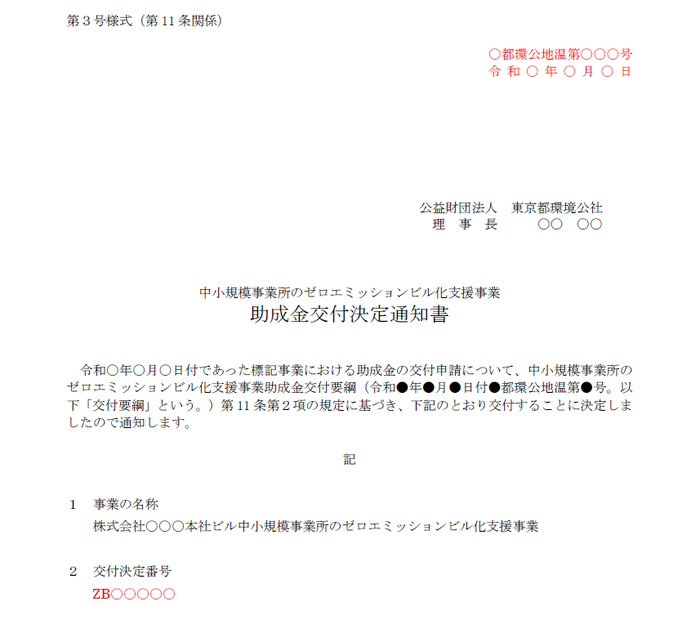
 |  | E-mail |  |  |  |  |  |  |  | E-mail | 0000-abc@XXXX.ne.jp
 | 備考 | ※特記事項がある場合に記入 |  |  |  |  |  |  | 備考 | ※特記事項がある場合に記入
共同申請者 | 名称 | フリガナ |  |  |  |  |  | 共同申請者 | 名称 | フリガナ
 |  | 会社名 |  |  |  |  |  |  |  | 会社名
 | 登記された 本社住所 | 〒 |  |  |  |  |  |  | 登記された 本社住所 | 〒
 |  | 住所 |  |  |  |  |  |  |  | 住所
 | 代表者 | 役職 |  |  |  |  |  |  | 代表者 | 役職
 |  | フリガナ |  |  |  |  |  |  |  | フリガナ
 |  | 氏名 |  |  |  |  |  |  |  | 氏名
 | 担当者連絡先 ※公社からの照会や指示等の連絡をする際に、窓口となる担当者を入力 (部署名・氏名については、代表者と同一の場合は記載不要) | 部署名 |  |  |  |  |  |  | 担当者連絡先 ※公社からの照会や指示等の連絡をする際に、窓口となる担当者を入力 (部署名・氏名については、代表者と同一の場合は記載不要) | 部署名
 |  | フリガナ |  |  |  |  |  |  |  | フリガナ
 |  | 氏名 |  |  |  |  |  |  |  | 氏名
 |  | 電話番号 |  |  |  |  |  |  |  | 電話番号
 |  | 携帯電話 |  |  |  |  |  |  |  | 携帯電話
 |  | E-mail |  |  |  |  |  |  |  | E-mail
 | 備考 | ※特記事項がある場合に記入 |  |  |  |  |  |  | 備考 | ※特記事項がある場合に記入
手続代行者 | 名称 | フリガナ |  |  |  |  |  | 手続代行者 | 名称 | フリガナ | カブシキガイシャ〇〇〇
 |  | 会社名 |  |  |  |  |  |  |  | 会社名 | 株式会社〇〇〇
 | 登記された 本社住所 | 〒 |  |  |  |  |  |  | 登記された 本社住所 | 〒 | 000-0000
 |  | 住所 |  |  |  |  |  |  |  | 住所 | 東京都●●区▲▲ ◆－◆－◆ ■■ビル▼階
 | 代表者 | 役職 |  |  |  |  |  |  | 代表者 | 役職 | 代表取締役
 |  | フリガナ |  |  |  |  |  |  |  | フリガナ | 〇〇 ●●
 |  | 氏名 |  |  |  |  |  |  |  | 氏名 | 〇〇 ●●
 | 担当者連絡先 ※公社からの照会や指示等の連絡をする際に、窓口となる担当者を入力 (部署名・氏名については、代表者と同一の場合は記載不要) | 部署名 |  |  |  |  |  |  | 担当者連絡先 ※公社からの照会や指示等の連絡をする際に、窓口となる担当者を入力 (部署名・氏名については、代表者と同一の場合は記載不要) | 部署名 | 総務課
 |  | フリガナ |  |  |  |  |  |  |  | フリガナ | 〇〇 ●●
 |  | 氏名 |  |  |  |  |  |  |  | 氏名 | 〇〇 ●●
 |  | 電話番号 |  |  |  |  |  |  |  | 電話番号 | 00-0000-0000
 |  | 携帯電話 |  |  |  |  |  |  |  | 携帯電話 | 090-0000-0000
 |  | E-mail |  |  |  |  |  |  |  | E-mail | 0000-abc@XXXX.ne.jp
 | 備考 | ※特記事項がある場合に記入 |  |  |  |  |  |  | 備考 | ※特記事項がある場合に記入
設置場所 | 事業所の名称 |  |  |  |  |  |  | 設置場所 | 事業所の名称 |  | 株式会社〇〇〇本社ビル
 | 〒 |  |  |  |  |  |  |  | 〒 |  | 000-0000
 | 住所（東京都） |  |  |  |  |  |  |  | 住所（東京都） |  | 東京都●●区▲▲ ◆－◆－◆ ■■ビル▼階

※交付決定通知書を参照 |  |  |  |  |  |  |  | ※交付決定通知書を参照
通知文書番号 |  |  | 都環公地温第 |  |  | 号 |  | 通知文書番号 |  | 〇 | 都環公地温第 |  |  | 〇〇〇 |  | 号
交付決定日 |  | 令和 |  | 年 | 月 | 日 |  | 交付決定日 |  | 令和 | 〇 | 年 | 〇 | 月 | 〇 | 日
交付決定番号 |  |  |  |  |  |  |  | 交付決定番号 |  | ZB〇〇〇〇〇

第15号様式
 |  | 色のセルに入力してください。 |  |  |  |  |  |  |  |  |  |  |  |  |  | 色のセルに入力してください。
 |  | 色のセルは入力シートに入力してください。 |  |  |  |  |  |  |  |  |  |  |  |  |  | 色のセルは入力シートに入力してください。
【入力例】
 | 第15号様式（第24条関係） |  |  |  |  |  |  |  |  | 年 月 日 |  |  |  |  | 第15号様式（第24条関係） |  |  |  |  |  |  |  |  |  |  |  |  |  |  | 2024-05-15

 |  | 公益財団法人東京都環境公社 |  |  |  |  |  |  |  |  |  |  |  |  |  | 公益財団法人東京都環境公社
 |  | 理事長 殿 |  |  |  |  |  |  |  |  |  |  |  |  |  | 理事長 殿

◇ 部分と下記のシートにご入力ください。
・入力シート
 |  |  |  |  |  | （助成対象事業者） |  |  |  |  |  |  |  |  |  |  |  |  |  |  |  |  |  | （助成対象事業者）
 |  |  |  |  |  | 住所 |  |  |  |  |  |  |  |  |  |  |  |  |  |  |  |  |  | 住所 |  |  | 000-0000 東京都●●区▲▲ ◆－◆－◆ ■■ビル▼階
 |  |  |  |  |  | 名称 |  |  |  |  |  |  |  |  |  |  |  |  |  |  |  |  |  | 名称 |  |  | 株式会社〇〇〇
 |  |  |  |  |  | 代表者 |  |  |  |  |  |  |  |  |  |  |  |  |  |  |  |  |  | 代表者 |  |  | 代表取締役 〇〇 ●●
 |  |  |  |  |  | 担当者 |  |  |  |  |  |  |  |  |  |  |  |  |  |  |  |  |  | 担当者 |  |  | 総務課 〇〇 ●●

 |  |  |  |  |  | （共同申請者） |  |  |  |  |  |  |  |  |  |  |  |  |  |  |  |  |  | （共同申請者）
 |  |  |  |  |  | 住所 |  |  |  |  |  |  |  |  |  |  |  |  |  |  |  |  |  | 住所
 |  |  |  |  |  | 名称 |  |  |  |  |  |  |  |  |  |  |  |  |  |  |  |  |  | 名称
 |  |  |  |  |  | 代表者 |  |  |  |  |  |  |  |  |  |  |  |  |  |  |  |  |  | 代表者
 |  |  |  |  |  | 担当者 |  |  |  |  |  |  |  |  |  |  |  |  |  |  |  |  |  | 担当者

 |  |  |  |  |  | （手続代行者） |  |  |  |  |  |  |  |  |  |  |  |  |  |  |  |  |  | （手続代行者）
 |  |  |  |  |  | 住所 |  |  |  |  |  |  |  |  |  |  |  |  |  |  |  |  |  | 住所 |  |  | 000-0000 東京都●●区▲▲ ◆－◆－◆ ■■ビル▼階
 |  |  |  |  |  | 名称 |  |  |  |  |  |  |  |  |  |  |  |  |  |  |  |  |  | 名称 |  |  | 株式会社〇〇〇
 |  |  |  |  |  | 代表者 |  |  |  |  |  |  |  |  |  |  |  |  |  |  |  |  |  | 代表者 |  |  | 代表取締役 〇〇 ●●
 |  |  |  |  |  | 担当者 |  |  |  |  |  |  |  |  |  |  |  |  |  |  |  |  |  | 担当者 |  |  | 総務課 〇〇 ●●

 |  | 事業完了届兼交付請求書 |  |  |  |  |  |  |  |  |  |  |  |  |  | 事業完了届兼交付請求書

 |  | 令和 年 月 日付 都環公地温第 号をもって交付決定した事業について、中小規模事業所のゼロエミッションビル化支援事業助成金交付要綱（令和6年4月15日付6都環公地温第552号）第24条第１項の規定に基づき、次のとおり届け出ます。 |  |  |  |  |  |  |  |  |  |  |  |  |  | 令和 年 月 日付 都環公地温第 号をもって交付決定した事業について、中小規模事業所のゼロエミッションビル化支援事業助成金交付要綱（令和●年●月●日付●都環公地温第●号）第24条第１項の規定に基づき、次のとおり届け出ます。
 |  | 記 |  |  |  |  |  |  |  |  |  |  |  |  |  | 記
 |  | 交付決定番号 |  |  |  |  |  |  |  |  |  |  |  |  |  | 交付決定番号 |  |  |  |  | ZB〇〇〇〇〇
 |  | 事業の名称 |  |  |  |  |  |  |  |  |  |  |  |  |  | 事業の名称 |  |  |  |  | 株式会社〇〇〇本社ビルゼロエミッションビル化支援事業
 |  | 事業所の名称 |  |  |  |  |  |  |  |  |  |  |  |  |  | 事業所の名称 |  |  |  |  | 株式会社〇〇〇本社ビル
 |  | 事業完了年月日 |  |  |  |  | 年 |  |  | 月 | 日 |  | ←西暦:yyyy/mm/dd（半角）で入力 |  |  | 事業完了年月日 |  |  |  |  |  |  | ● |  |  |  | 年 | ● |  | 月 | ● | 日
 |  | 事業完了時 助成対象経費 |  |  |  |  |  |  |  |  |  | 円 |  |  |  | 事業完了時 助成対象経費 |  |  |  |  | 2,895,000 |  |  |  |  |  |  |  |  |  |  |  | 円
 |  | 事業完了時 助成金交付申請額 |  |  |  |  |  |  |  |  |  | 円 |  |  |  | 事業完了時 助成金交付申請額 |  |  |  |  | 1,930,000 |  |  |  |  |  |  |  |  |  |  |  | 円

 |  | 備考 |  |  |  |  |  |  |  |  |  |  |  |  |  | 備考

【第二面】 |  |  |  |  |  |  |  |  |  |  |  |  |  | 【第二面】

交付請求額 |  |  |  | 金 |  |  |  |  | 円 |  |  |  |  | 交付請求額 |  |  |  |  | 金 | 1,930,000 |  |  |  |  |  |  |  |  | 円

（助成金振込先） |  |  |  |  |  |  |  |  |  |  |  |  |  | （助成金振込先）
金融機関名 (カタカナ） |  |  |  |  |  |  |  |  |  |  |  |  | ←リース契約の場合は、リース事業者の振込先を記入してください。 | 金融機関名 (カタカナ） |  |  |  |  |  |  | ●●銀行（○○ギンコウ）

支店名 （カタカナ） |  |  |  |  |  |  |  |  |  |  |  |  |  | 支店名 （カタカナ） |  |  |  |  |  |  | ●●支店（●●シテン）

金融機関 コード |  |  |  |  | 支店コード |  |  | 預金種類 （該当項目に✔） |  |  |  |  |  | 金融機関 コード |  |  | ● | ● | ● | ● | 支店コード |  |  |  | ○ | ○ | ○ | 預金種類 （該当項目に✔）
口座名義（※） （カタカナ） |  |  | ※必ずカタカナで記入してください。 |  |  |  |  |  |  |  |  |  |  | 口座名義（※） （カタカナ） |  |  | ※必ずカタカナで記入してください。
 |  |  |  |  |  |  |  |  |  |  |  |  |  |  |  |  | カブシキガイシャ○○○
 | 口座番号 （右詰） |  |  |  |  |  |  |  |  |  |  |  |  |  | 口座番号 （右詰） |  | ● | ● | ● | ● | ● | ● | ●

 | （注）振込口座が確認できる資料（通帳等の写し）を添付すること。 |  |  |  |  |  |  |  |  |  |  |  |  |  | （注）振込口座が確認できる資料（通帳等の写し）を添付すること。

■記載方法に関する注意事項 ・口座名義人は、申請者と同一名義であること ・振込銀行名、支店名、口座名義は、カタカナで記入 ・濁点、半濁点は一文字分とする ・口座名義は、前株の場合は「カ)●●」、後株の場合は、「●●(カ」と記入 ・口座名義が枠内（30文字）を超える場合は、名義名称の冒頭から30文字までを記入 ■振込口座が確認できる資料に関する注意事項 ・銀行名、支店名、預金種別、口座番号、口座名義人が読み取れる内容であること ・当座預金で通帳がない場合は、小切手帳や取引明細書、当座勘定照合等の写しを添付 ・ネット銀行で通帳がない場合は、インターネット画面を印刷したものを添付 |  |  |  |  |  |  |  |  |  |  |  |  |  | ■記載方法に関する注意事項 ・口座名義人は、申請者と同一名義であること ・振込銀行名、支店名、口座名義は、カタカナで記入 ・濁点、半濁点は一文字分とする ・口座名義は、前株の場合は「カ)●●」、後株の場合は、「●●(カ」と記入 ・口座名義が枠内（30文字）を超える場合は、名義名称の冒頭から30文字までを記入 ■振込口座が確認できる資料に関する注意事項 ・銀行名、支店名、預金種別、口座番号、口座名義人が読み取れる内容であること ・当座預金で通帳がない場合は、小切手帳や取引明細書、当座勘定照合等の写しを添付 ・ネット銀行で通帳がない場合は、インターネット画面を印刷したものを添付

